CollectiveAccess
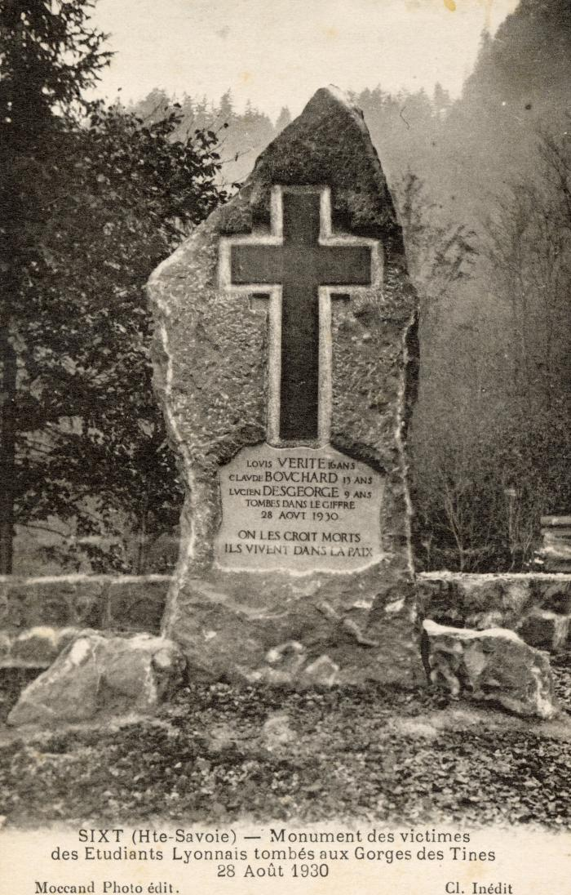
Image | Object | Description | Date
 | Monument des victimes des Etudiants Lyonnais tombés aux Gorges des Tines le 28 août 1930 (56-074) | Monument des victimes des Etudiants Lyonnais tombés aux Gorges des Tines le 28 août 1930

